Bonos
 | Maturity | 5 | años
 | Fave value | 1000
 | Coupon rate | 0.05
 | Trading price | $ 957.35

 | Coupon | 25 | Semiannual

 | Periodo | Flujos
 | 0 | -$ 957.35
 | 0.5 | 25
 | 1 | 25
 | 1.5 | 25
 | 2 | 25
 | 2.5 | 25
 | 3 | 25
 | 3.5 | 25
 | 4 | 25
 | 4.5 | 25
 | 5 | 1025

 | YTM (TIR) | 3% | nominal semestral
 | Siempre debe ser anual
 | YTM (TIR) | 6.00% | nominal año

 | Si el YTM= | 6.70%
 | YTM | 0.0335 | semianual | $ 928.77
 | Maturity | 5 | años
 | Fave value | 1000
 | Coupon rate | 0.05
 | Trading price | $ 928.77

 | Coupon | 25 | Semiannual

 | Periodo | Flujos |  |  | A mayor tasa de interes menor precio de bono
 | 0 | -$ 928.77
 | 0.5 | 25
 | 1 | 25
 | 1.5 | 25
 | 2 | 25
 | 2.5 | 25
 | 3 | 25
 | 3.5 | 25
 | 4 | 25
 | 4.5 | 25
 | 5 | 1025
 |  | 3.350%

 |  |  |  |  |  |  |  |  |  |  |  |  |  |  |  |  | Maturity | 5 | años
 | Maturity | 30 | años |  |  |  |  |  |  |  |  |  |  |  |  |  | Fave value | 1000
 | Fave value | 1000 |  |  |  |  |  |  |  |  |  |  |  |  |  |  | Coupon rate | 0.05
 | Coupon rate | 0.07 |  |  |  |  |  |  |  |  |  |  |  |  |  |  | Trading price | $ 957.35
 | Trading price | $ 957.35
 |  |  |  |  |  |  |  |  |  |  |  |  |  |  |  |  | Coupon | 25 | Semiannual
 | Coupon | 35 | Semiannual
 |  |  | 2% | 3% | 4% | 5% | 6% | 7% | 8% | 9% | 10% | 11% | 12% | 13% | 14% | 15%
 | Periodo | Flujos | 1% | 2% | 2% | 3% | 3% | 4% | 4% | 5% | 5% | 6% | 6% | 7% | 7% | 8% | Periodo | Flujos | 1% | 2% | 2% | 3% | 3% | 4% | 4% | 5% | 5% | 6% | 6% | 7% | 7% | 8%
 | 0 |  | $ 2,123.88 | $ 1,787.61 | $ 1,521.41 | $ 1,309.09 | $ 1,138.38 | $ 1,000.00 | $ 886.88 | $ 793.62 | $ 716.06 | $ 651.00 | $ 595.96 | $ 549.01 | $ 508.63 | $ 473.62 | 0 |  | $ 1,142.07 | $ 1,092.22 | $ 1,044.91 | $ 1,000.00 | $ 957.35 | $ 916.83 | $ 878.34 | $ 841.75 | $ 806.96 | $ 773.87 | $ 742.40 | $ 712.45 | $ 683.94 | $ 656.80
 | 0.5 | 35 | $ 1,142.07 | 1092.2218455 | 1044.912925 | 1000 | 957.34898582 | 916.83394677 | 878.33656331 | 841.74563646 | 806.95662677 | 773.87122514 | 742.3969532 | 712.44679109 | 683.93883066 | 656.7959522 | 0.5 | 25
 | 1 | 35 |  |  |  |  |  |  |  |  |  |  |  |  |  |  | 1 | 25
 | 1.5 | 35 |  |  |  |  |  |  |  |  |  |  |  |  |  |  | 1.5 | 25
 | 2 | 35 |  | Ytm | 5% |  |  |  |  |  |  |  |  |  |  |  | 2 | 25
 | 2.5 | 35 |  |  |  |  |  |  |  |  |  |  |  |  |  |  | 2.5 | 25
 | 3 | 35 |  | Price1 | $ 1,309.09 |  |  |  |  |  |  |  |  |  |  |  | 3 | 25
 | 3.5 | 35 |  | Price2 | $ 1,000.00 |  |  |  |  |  |  |  |  |  |  |  | 3.5 | 25
 | 4 | 35 |  |  |  |  |  |  |  |  |  |  |  |  |  |  | 4 | 25
 | 4.5 | 35 |  |  | $ 1,309.09 |  | $ 1,000.00 |  |  |  |  |  |  |  |  |  | 4.5 | 25
 | 5 | 35 |  | 2% | $ 2,123.88 | 2% | $ 1,142.07 |  |  |  |  |  |  |  |  |  | 5 | 1025
 | 5.5 | 35 |  | 3% | $ 1,787.61 | 3% | $ 1,092.22
 | 6 | 35 |  | 4% | $ 1,521.41 | 4% | $ 1,044.91
 | 6.5 | 35 |  | 5% | $ 1,309.09 | 5% | $ 1,000.00
 | 7 | 35 |  | 6% | $ 1,138.38 | 6% | $ 957.35
 | 7.5 | 35 |  | 7% | $ 1,000.00 | 7% | $ 916.83
 | 8 | 35 |  | 8% | $ 886.88 | 8% | $ 878.34
 | 8.5 | 35 |  | 9% | $ 793.62 | 9% | $ 841.75
 | 9 | 35 |  | 10% | $ 716.06 | 10% | $ 806.96
 | 9.5 | 35 |  | 11% | $ 651.00 | 11% | $ 773.87
 | 10 | 35 |  | 12% | $ 595.96 | 12% | $ 742.40 |  |  | El riesgo se mide con la pendiente de la recta
 | 10.5 | 35 |  | 13% | $ 549.01 | 13% | $ 712.45 |  |  | Con la derivada
 | 11 | 35 |  | 14% | $ 508.63 | 14% | $ 683.94
 | 11.5 | 35 |  | 15% | $ 473.62 | 15% | $ 656.80
 | 12 | 35
 | 12.5 | 35
 | 13 | 35
 | 13.5 | 35
 | 14 | 35
 | 14.5 | 35
 | 15 | 35
 | 15.5 | 35
 | 16 | 35
 | 16.5 | 35
 | 17 | 35
 | 17.5 | 35
 | 18 | 35
 | 18.5 | 35
 | 19 | 35
 | 19.5 | 35
 | 20 | 35
 | 20.5 | 35
 | 21 | 35
 | 21.5 | 35
 | 22 | 35
 | 22.5 | 35
 | 23 | 35
 | 23.5 | 35
 | 24 | 35
 | 24.5 | 35
 | 25 | 35
 | 25.5 | 35
 | 26 | 35
 | 26.5 | 35
 | 27 | 35
 | 27.5 | 35
 | 28 | 35
 | 28.5 | 35
 | 29 | 35
 | 29.5 | 35
 | 30 | 1035
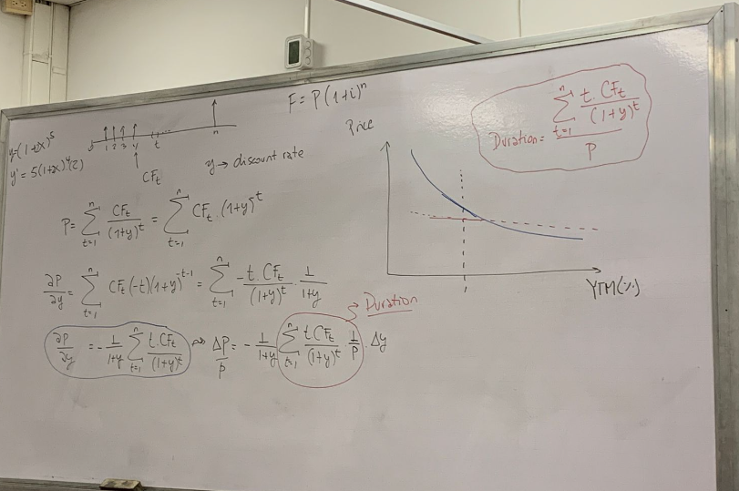
 |  |  |  |  |  |  |  |  |  |  | t en years

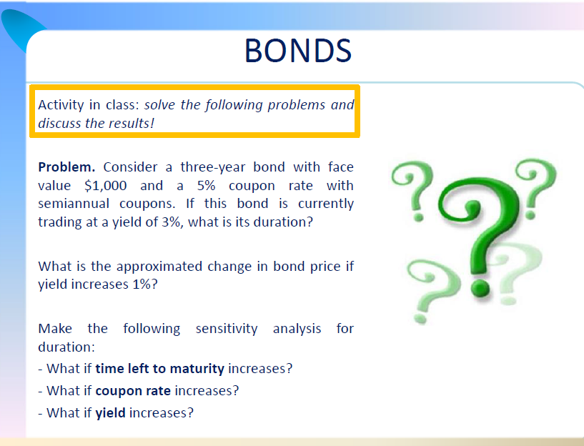

 | Maturity | 3 | años
 | Fave value | 1000
 | Coupon rate | 5%
 | YTM | 3% | nominal | 1.5% | semestral

 | Coupon | 25 | Semiannual

Periodo | t | Flujos | f(F/P) | VP (CFt) | t*VP (CFt)
1 | 0.5 | 25 | 98.5% | 24.63 | 12.315270936
2 | 1 | 25 | 97.1% | 24.27 | 24.266543716
3 | 1.5 | 25 | 95.6% | 23.91 | 35.861887265
4 | 2 | 25 | 94.2% | 23.55 | 47.109211514
5 | 2.5 | 25 | 92.8% | 23.21 | 58.016270338
6 | 3 | 1025 | 91.5% | 937.41 | 2812.217242
 |  |  |  | Sum(t*PV(CFT)) | 2989.7864258
 | Price | $ 1,056.97 |  | Duración | 2.8286338605
 |  | $ 1,056.97

1
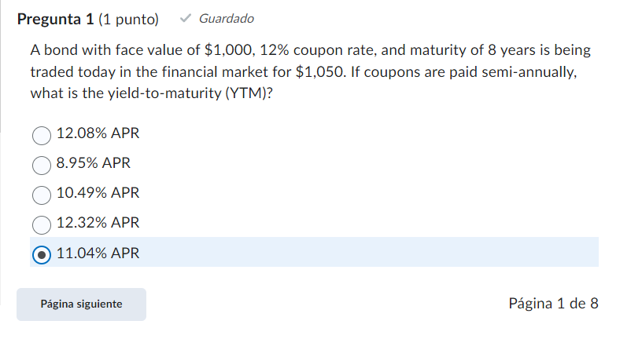

Maturity | 8 | años
Fave value | 1000
Coupon rate | 0.12
Trading price | $ 1,050.00

Coupon | 60 | Semiannual

Periodo | Flujos
0 | -$ 1,050.00 |  | $ 1,200.21
0.5 | 60
1 | 60
1.5 | 60
2 | 60
2.5 | 60
3 | 60
3.5 | 60
4 | 60
4.5 | 60
5 | 60
5.5 | 60
6 | 60
6.5 | 60
7 | 60
7.5 | 60
8 | 1060

YTM (TIR) | 5.52% | nominal semestral
Siempre debe ser anual
YTM (TIR) | 11.04% | nominal año

2
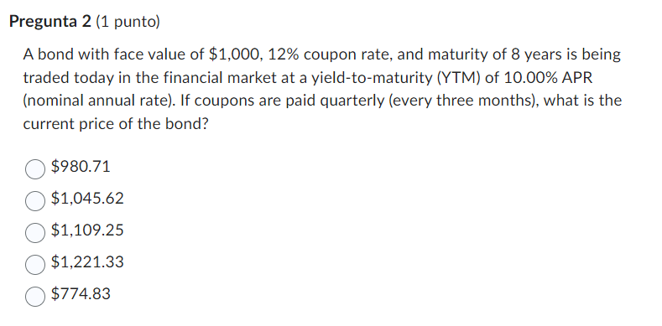

Maturity | 8 | años
Fave value | 1000
Coupon rate | 0.12 |  |  | YTM | 0.1 | annual
Trading price | $ 1,109.25 |  |  | YTM | 0.025 | quarterly

Coupon | 30 | quarterly | cada 3 meses |  |  |  | 0.25

Periodo | Flujos
0 | -$ 1,109.25
0.25 | 30 |  | 2.50%
0.5 | 30
0.75 | 30
1 | 30
1.25 | 30
1.5 | 30
1.75 | 30
2 | 30
2.25 | 30
2.5 | 30
2.75 | 30
3 | 30
3.25 | 30
3.5 | 30
3.75 | 30
4 | 30
4.25 | 30
4.5 | 30
4.75 | 30
5 | 30
5.25 | 30
5.5 | 30
5.75 | 30
6 | 30
6.25 | 30
6.5 | 30
6.75 | 30
7 | 30
7.25 | 30
7.5 | 30
7.75 | 30
8 | 1030

3
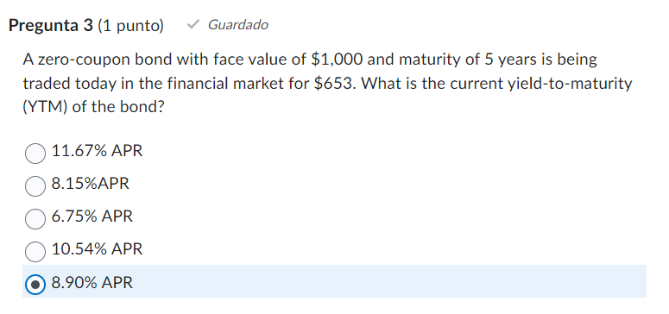

Maturity | 5 | años
Fave value | 1000
Coupon rate | 0.12
Trading price | 653

Periodo | Flujos
0 | -$ 653.00
1 | 0
2 | 0
3 | 0
4 | 0
5 | 1000

YTM | 8.90%
 |  |  | 8.90%

4
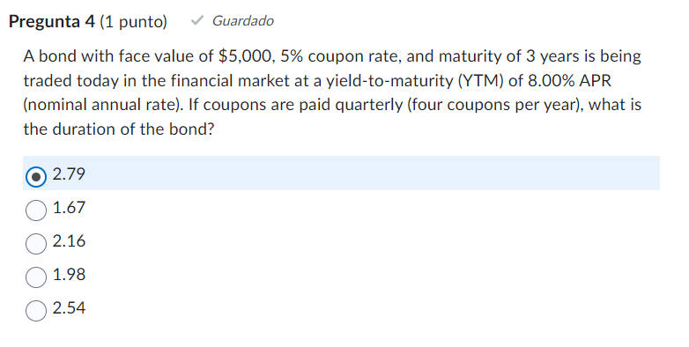

 | Maturity | 3 | años
 | Fave value | 5000
 | Coupon rate | 5%
 | YTM | 8% | nominal | 2.0% | quarterly

 | Coupon | 62.5 | Semiannual

Periodo | t | Flujos | f(F/P) | VP (CFt) | t*VP (CFt)
1 | 0.25 | 62.5 | 0.98 | 61.27 | 15.318627451
2 | 0.5 | 62.5 | 0.96 | 60.07 | 30.036524414
3 | 0.75 | 62.5 | 0.94 | 58.90 | 44.171359432
4 | 1 | 62.5 | 0.92 | 57.74 | 57.740339127
5 | 1.25 | 62.5 | 0.91 | 56.61 | 70.760219518
6 | 1.5 | 62.5 | 0.89 | 55.50 | 83.24731708
7 | 1.75 | 62.5 | 0.87 | 54.41 | 95.217519536
8 | 2 | 62.5 | 0.85 | 53.34 | 106.6862964
9 | 2.25 | 62.5 | 0.84 | 52.30 | 117.66870926
10 | 2.5 | 62.5 | 0.82 | 51.27 | 128.17942186
11 | 2.75 | 62.5 | 0.80 | 50.27 | 138.23270984
12 | 3 | 5062.5 | 0.79 | 3991.75 | 11975.240104

 | Price | $ 4,603.42 |  | Sum(t*PV(CFT)) | 12862.499148
 |  | $ 4,603.42 |  | Duración | 2.79

5
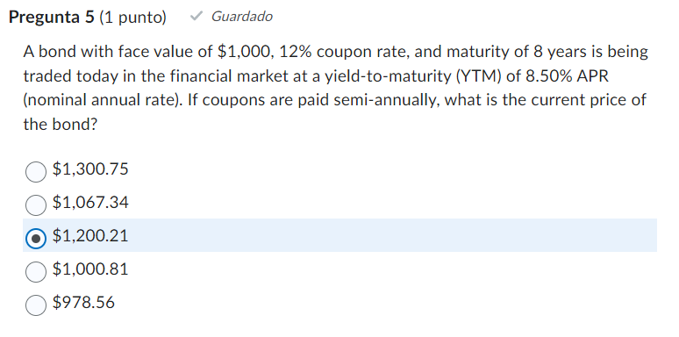

Maturity | 8 | años
Fave value | 1000 |  | YTM | 8.50% | annual
Coupon rate | 0.12 |  | YTM | 4.25% | semiannual
Trading price | $ 1,200.21

Coupon | 60 | Semiannual

Periodo | Flujos
0
0.5 | 60
1 | 60
1.5 | 60
2 | 60
2.5 | 60
3 | 60
3.5 | 60
4 | 60
4.5 | 60
5 | 60
5.5 | 60
6 | 60
6.5 | 60
7 | 60
7.5 | 60
8 | 1060

6
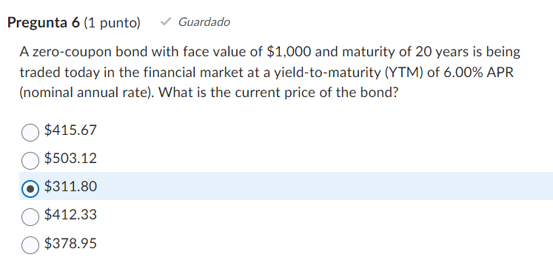

Maturity | 20 | años
Fave value | 1000

Trading price | 311.80 | $ 311.80
YTM | 6%

Periodo | Flujos
0
1 | 0
2 | 0
3 | 0
4 | 0
5 | 0
6 | 0
7 | 0
8 | 0 |  | 26.25%
9 | 0
10 | 0
11 | 0
12 | 0
13 | 0
14 | 0
15 | 0
16 | 0
17 | 0
18 | 0
19 | 0
20 | 1000

7
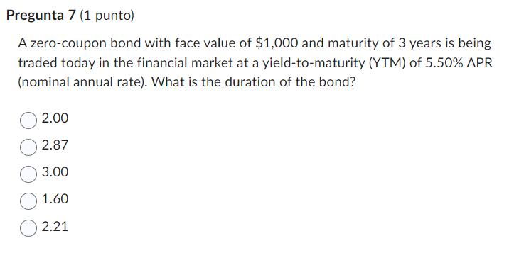
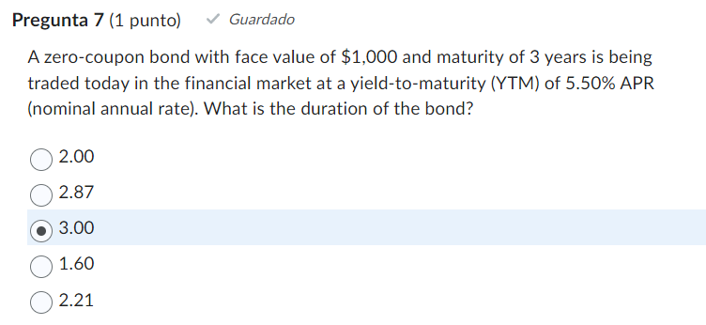

 | Maturity | 3 | años
 | Fave value | 1000
 | Coupon rate
 | YTM | 5.5% | nominal | 2.8%

 | Coupon | 0 | Semiannual

Periodo | t | Flujos | f(F/P) | VP (CFt) | t*VP (CFt)
1 | 1 | 0 | 94.8% | 0.00 | 0
2 | 2 | 0 | 89.8% | 0.00 | 0
3 | 3 | 1000 | 85.2% | 851.61 | 2554.8409926

 | Price | $ 851.61 |  | Sum(t*PV(CFT)) | 2554.8409926
 |  | $ 851.61 |  | Duración | 3.0

8
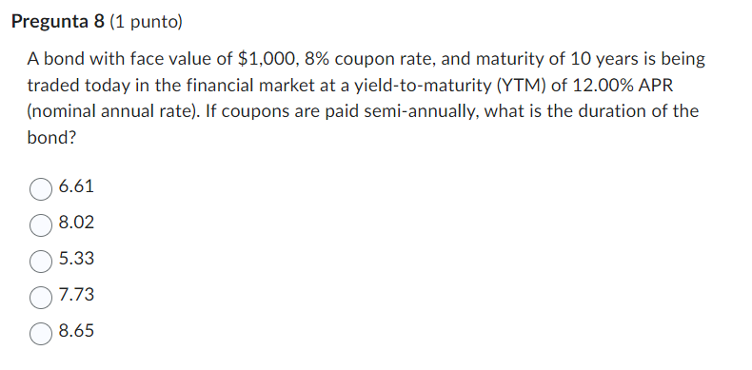
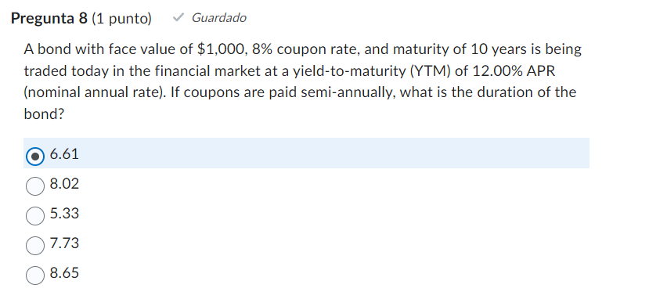

 | Maturity | 10 | años
 | Fave value | 1000
 | Coupon rate | 8%
 | Trading price
 | YTM | 12% | nominal | 0.06 | semianual
 | Coupon | 40 | Semiannual

 | Periodo | Flujos | f(F/P) | VP (CFt) | t*VP (CFt)
 | 0 | $ -
1 | 0.5 | 40 | 94.3% | 37.74 | 18.867924528
2 | 1 | 40 | 89.0% | 35.60 | 35.599857601
3 | 1.5 | 40 | 84.0% | 33.58 | 50.377156982
4 | 2 | 40 | 79.2% | 31.68 | 63.367493059
5 | 2.5 | 40 | 74.7% | 29.89 | 74.725817287
6 | 3 | 40 | 70.5% | 28.20 | 84.595264853
7 | 3.5 | 40 | 66.5% | 26.60 | 93.107995907
8 | 4 | 40 | 62.7% | 25.10 | 100.38597941
9 | 4.5 | 40 | 59.2% | 23.68 | 106.54172344
10 | 5 | 40 | 55.8% | 22.34 | 111.67895538
11 | 5.5 | 40 | 52.7% | 21.07 | 115.89325559
12 | 6 | 40 | 49.7% | 19.88 | 119.27264726
13 | 6.5 | 40 | 46.9% | 18.75 | 121.89814578
14 | 7 | 40 | 44.2% | 17.69 | 123.84427003
15 | 7.5 | 40 | 41.7% | 16.69 | 125.17951822
16 | 8 | 40 | 39.4% | 15.75 | 125.96681079
17 | 8.5 | 40 | 37.1% | 14.85 | 126.26390232
18 | 9 | 40 | 35.0% | 14.01 | 126.12376481
19 | 9.5 | 40 | 33.1% | 13.22 | 125.59494399
20 | 10 | 1040 | 31.2% | 324.28 | 3242.7691596
 |  |  |  | Sum(t*PV(CFT)) | 5092.0545868
 | Price | $ 770.60 |  | Duración | $ 6.61
 |  | $ 770.60

